Oppgave 15
$a) X−antall de røde, X\sim Bin \left(20, 0.55\right). Var \left(X\right)=np\left(1−p\right)=4,95.$
$Var\left(X\right)<10, vi har ikke normaltilnærming.$
$H_{0}:p=0,55 mot p<0,55$
$p−verdi=P\left(X≤7 | H_{0}\right)≈$0,058
$p−verdi>α, dvs at vi ikke kan påstå H_{1}.$
$De røde −grønne har ikke grunnlag til å påstå at andelen blå er lavere enn tidligere.$
b)Hvis studentene ikke er tilfeldig valgt, kan resultatet være skjevt og ikke representere hele studentmassen. For eksempel:
- Hvis de spurte er venner eller klassekamerater til rød/grønne, er det stor sjanse for bias.
- Et ikke-tilfeldig utvalg gjør at hypotesetesten mister gyldighet — resultatet gjelder da bare for det utvalget, ikke hele studentpopulasjonen.
c) Vi forkaster H_0​ selv om den er sann. Vi konkluderer feilaktig med at andelen blå har sunket når den egentlig ikke har det (forkastningsfeil).
Vi unngår å forkaste H_0​ selv om den er falsk. Vi sier det ikke er grunnlag til å påstå at andelen blå har sunket, selv om det er sant fordi vi har for lite data (bare 20 personer).I denne oppgaven er vi i risiko for å gjøre denne typen feil.
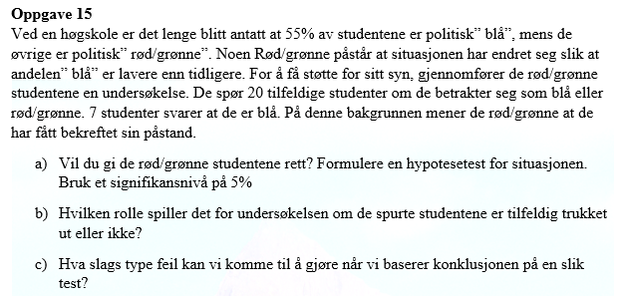

0.058034096747

